PAINEIS DARQ
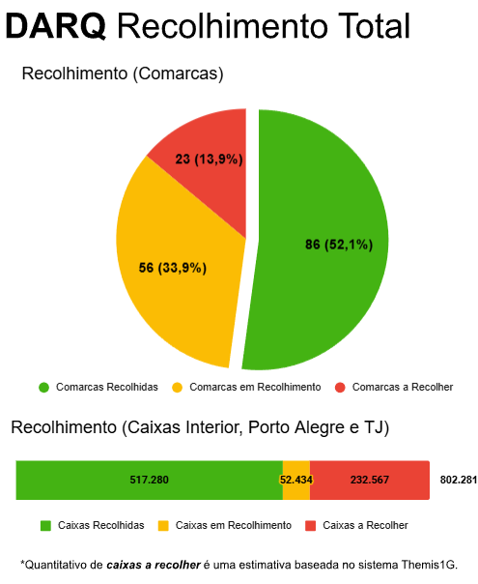
DARQ Superclassificação

Julho/2025

